METRAŻE
Na tej stronie podajesz metraże swojej inwestycji. W pewnych miejscach tego kosztorysu zostaną autouzupełnione. Do czego to służy? - W telefonie szybko sprawdzisz metraże, kiedy stoisz w hurtowni i musisz coś zamówić, albo gadasz z fachowcem i musisz mu powiedzieć, jaką masz powierzchnię. - Wkleisz rzut domu i będziesz miała do niego łatwy dostęp w każdej chwili razem z powierzchniami pomieszczeń. - Policzysz wersje ścian z otworami lub bez, ponieważ robociznę i materiał zwykle liczy się inaczej. - Podzielisz dom na różne rodzaje podłóg według pomieszczeń, co przyda się w obliczaniu ilości, które musisz kupić. - Na dole są puste miejsca - policz na początku budowy wszystkie inne powierzchnie np. taras, podjazd, dach płaski, trawnik.

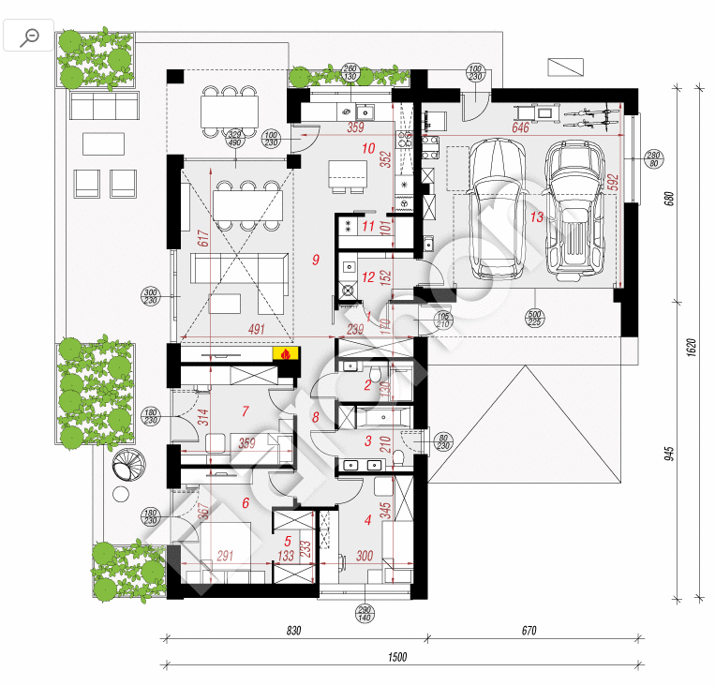
METRAŻE

Nr | Pozycja | jedn. | ilość
1 | Powierzchnia zabudowy | m2 | 163.93m²
2 | Powierzchnia użytkowa | m2 | 97.93m²
3 | Powierzchnia całkowita | m2 | 133.79m²
13 | garaż | m2 | 32.34m²
x | kotłownia | m2 | 0.00m²
1 | przedsionek | m2 | 4.24m²
8 | korytarz | m2 | 5.41m²
10 | kuchnia | m2 | 12.07m²
9 | salon | m2 | 29.38m²
5 | garderoba | m2 | 5.01m²
6 | sypialnia | m2 | 11.99m²
4 | sypialnia | m2 | 9.40m²
7 | biuro | m2 | 10.01m²
12 | pralnia | m2 | 5.55m²
3 | łazienka | m2 | 6.96m²
x | łazienka | m2 | 0.00m²
2 | wc | m2 | 1.43m²
4 | Powierzchnia ścian zewnętrznych bez otworów (np. do obliczenia ilości styropianu) | m2 | 138.00m²
5 | Powierzchnia ścian zewnętrznych z otworami (np. do obliczenia kosztów robocizny) | m2 | 194.00m²
6 | Powierzchnia ścian wewnętrznych z otworami | m2 | 392.00m²
7 | Powierzchnia ścian wewnętrznych bez otworów | m2 | 329.00m²
8 | Powierzchnia dachu | m2 | 168.00m²
9 | Powierzchnia sufitów | m2 | 133.79m²
10 | Powierzchnia parteru | m2 | 133.79m²
11 | Powierzchnia piętra | m2 | 0.00m²

12 | Powierzchnia pod podłogi A | m2 | 23.29m²
13 | Powierzchnia pod podłogi B | m2 | 6.96m²
14 | Powierzchnia pod podłogi C | m2 | 71.20m²
15 | Powierzchnia pod podłogi D | m2 | 32.34m²

16 |  | m2 | 0.00m²
17 |  | m2 | 0.00m²
18 |  | m2 | 0.00m²
19 |  | m2 | 0.00m²
20 |  | m2 | 0.00m²
21 |  | m2 | 0.00m²
22 |  | m2 | 0.00m²
23 |  | m2 | 0.00m²
24 |  | m2 | 0.00m²
25 |  | m2 | 0.00m²
26 |  | m2 | 0.00m²
27 |  | m2 | 0.00m²
28 |  | m2 | 0.00m²
29 |  | m2 | 0.00m²

